Sheet1
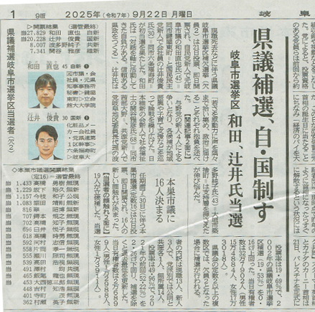
岐阜県議会議員岐阜市選挙区補欠選挙 確定結果
URL: | https://www.pref.gifu.lg.jp/site/r07kengi/453999.html
 | 選挙前日有権者数（令和7年9月20日）
 |  | 男 | 女 | 計
 | 岐阜市 | 154,878 人 | 173,013 人 | 327,891 人

 | https://www.pref.gifu.lg.jp/uploaded/attachment/465214.pdf
 | 岐阜県議会議員岐阜市選挙区補欠選挙 確定開票速報

 | 時 分 現在 中間
 | 22時35分 確定
 | 候補者名 | 得票数
当選 | 和田 直也 | 27,829
当選 | 辻井 としき | 20,228
 | はたの 純子 | 8,007
 | 関谷 まさひこ | 7,341
 | 得票総数（ア） | 63,405

 | 按分切捨（イ） | 0
 | 有効投票（ウ） 〈ア＋イ〉 | 63,405
 | 無効投票（エ） | 1,153
 | 投票総数（オ） 〈ウ＋エ〉 | 64,558
 | 不受理持帰り（カ） | 0
 | 投票者数（キ） 〈オ＋カ〉 | 64,558

 | 投票率 %（投票者数/有権者数） |  | 19.69

